台語注音二式編碼表
聲母與韻母表 |  |  |  |  |  |  |  |  |  |  |  | 韻母 |  |  |  |  | 入聲（以 ㄚ 為例）
序號 | 國際音標 | 台語音標 | 注音符號 | 漢字例 | 十五音 | 白話字 | 台羅拼音 | 閩拼方案 | 台語注音二式 | 按鍵編碼 | 按鍵位置 | 序號 | 台語音標 | 音標編碼 | 舒聲注音 | 促聲注音 | 序號 | 注音符號 | 國際音標 | 字典編碼 | 拼音字母 | 序號 | 1 | 2 | 3 | 4 | 5 | 6 | 7 | 8 | 9 | 10 | 11 | 12 | 13 | 14 | 15 | 16 | 17 | 18 | 19 | 20 | 21 | 22 | 23 | 24 | 25 | 26 | 27 | 28 | 29 | 30 | 31 | 32 | 33 | 34 | 35 | 36 | 37 | 38 | 39 | 40 | 41 | 42 | 43 | 44 | 45 | 46 | 47 | 48 | 49 | 50 | 51 | 52 | 53 | 54 | 55
1 | b | b | ㆠ | 明 | 門 | b | b | bb | bb | B | q | 1 | i | i | ㄧ | ㄧㆷ | 1 | ㄚ | a | a | a | 注音符號 | ㆠ | ㄅ | ㄆ | ㄇ | ㄉ | ㄊ | ㄋ | ㄌ | ㆣ | ㄍ | ㄎ | ㄫ | ㄗ | ㄘ | ㆡ | ㄙ | ㆢ | ㄐ | ㄑ | ㄒ | ㄏ | 0 | ㄚ | ㄧ | ㄨ | ㆤ | ㄜ | ㆦ | ㄞ | ㄠ | ㄢ | ㆰ | ㄤ | ㄨㄚ | ㄨㆤ | ㄨㄞ | ㄨㄞ | ㄧㄥ | ㄧㆻ | ㄧㄥ | ㄧㆤㆻ | ㄧㄢ | ㄧㄚㆵ | ㆲ | ㆦㆻ | ㆱ | ㆦㆴ | ㄧㄚ | ㄧㄠ | ㄧㄨ | ㄧㄜ | ㄧㆲ | ㄨㄧ | ㆩ | ㆪ
2 | p | p | ㄅ | 布 | 邊 | p | p | b | b | b | 1 | 2 | u | u | ㄨ | ㄨㆷ | 2 | ㄚㆷ | a? | a | ah | 台羅拼音 | b | p | ph | m | t | th | n | l | g | k | kh | ng | z | c | j | s | ji | zi | ci | si | h | Ø | a | i | u | e | o | oo | ai | au | an | am | ang | ua | ue | uai | uan | ing | ik | ing | iek | ian | iat | ong | ok | om | op | ia | iau | iu | io | iong | ui | ann | inn
3 | pʰ | ph | ㄆ | 拍 | 頗 | ph | ph | p | p | p | a | 3 | a | a | ㄚ | ㄚㆷ | 3 | ㆩ | ã | Na | ann | 輸入碼 | B | b | p | m | d | t | n | l | G | g | k | w | z | c | Z | s | J | j | C | S | h |  | a | i | u | e | o | O | x | y | @ | V | P |  |  |  |  |  |  |  |  |  |  | H |  | D |  |  |  |  |  |  |  | A | I
4 | m | m | ㄇ | 媽 | 毛 | m | m | bbn | m | m | 2 | 4 | oo | o | ㆦ | ㆦㆷ | 4 | ㆩㆷ | ãʔ | Na | annh | 按鍵字元 | q | 1 | a | 2 | w | s | x | e | d | E | D | c | y | h | b | n | B | Y | H | N | r |  | * | U | J | O | o | I | ( | L | p | < | : |  |  |  |  |  | - |  |  |  |  | / |  | m |  |  |  |  |  |  |  | i | j
5 | t | t | ㄉ | 端 | 地 | t | t | d | d | d | w | 5 | o | o | ㆤ | ㆤㆷ | 5 | ㆰ | am | aB | am
6 | tʰ | th | ㄊ | 透 | 他 | th | th | t | t | t | s | 6 | e | e | ㆦ | ㆦㆷ | 6 | ㄚㆴ | ap̚ | aB | ap
7 | n | n | ㄋ | 泥 | 耐 | n | n | ln | n | n | x | 7 | ai | I | ㄞ | ㄞㆷ | 7 | ㄢ | an | aD | an
8 | l | l | ㄌ | 來 | 柳 | l | l | l | l | l | e | 8 | au | U | ㄠ | ㄠㆷ | 8 | ㄚㆴ | at̚ | aD | at
9 | ɡ | g | ㆣ | 義 | 語 | g | g | gg | gg | G | d | 9 | iu | iu | ㄧㄨ | ㄧㄨㆷ | 9 | ㄤ | aŋ | aG | ang
10 | k | k | ㄍ | 干 | 求 | k | k | g | g | g | E | 10 | ia | ia | ㄧㄚ | ㄧㄚㆷ | 10 | ㄚㆻ | ak̚ | aG | ak
11 | kʰ | kh | ㄎ | 快 | 去 | kh | kh | k | k | k | D | 11 | io | io | ㄧㄜ | ㄧㄜㆷ
12 | ŋ | ng | ㄫ | 吳 | 雅 | ng | ng | ggn | ng | w | c | 12 | iau | iU | ㄧㄠ | ㄧㄠㆷ
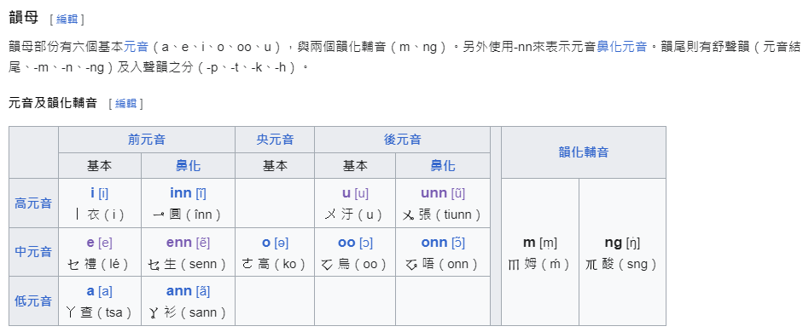
13 | t͡s | z | ㄗ | 走 | 曾 | ch | ts | z | z | z | y | 13 | ui | ui | ㄨㄧ | ㄨㄧㆷ
14 | t͡sʰ | c | ㄘ | 菜 | 出 | chh | tsh | c | c | c | h | 14 | ua | ua | ㄨㄚ | ㄨㄚㆷ
15 | d͡z | j | ㆡ | 熱 | 入 | j | j | zz | zz | Z | b | 15 | ue | ue | ㄨㆤ | ㄨㆤㆷ
16 | s | s | ㄙ | 三 | 時 | s | s | s | s | s | n | 16 | uai | uI | ㄨㄞ | ㄨㄞㆷ
17 | d͡ʑ | ji | ㆢ | 日 | 入 | ji | ji | zzi | jji | J | B
18 | t͡ɕ | zi | ㄐ | 精 | 曾 | chi | tsi | zi | ji | j | Y
19 | tɕʰ | ci | ㄑ | 七 | 出 | chhi | tshi | ci | chi | C | H | 韻母
20 | ɕ | si | ㄒ | 心 | 時 | si | si | si | shi | S | N | 序號 | 拼音字母 | 字典編碼 | 舒聲注音 | 促聲注音
21 | h | h | ㄏ | 曉 | 喜 | h | h | h | h | h | r | 1 | inn | Ni | ㆪ
22 | ʔ | Ø |  | 影 | 英 | Ø | Ø | Ø | Ø |  |  | 2 | unn | Nu | ㆫ
23 | a | a | ㄚ | 些 | 膠 | a | a | a | a | a | * | 3 | ann | Na | ㆩ | ㆩㆷ
24 | i | i | ㄧ | 爾 | 居 | i | i | i | i | i | U | 4 | onn | No | ㆧ | ㆧㆷ
25 | u | u | ㄨ | 夫 | 艍 | u | u | u | u | u | J | 5 | enn | Ne | ㆥ | ㆥㆷ
26 | ei | e | ㆤ | 會 | 伽 | e | e | e | e | e | O | 6 | ainn | NI | ㆮ
27 | o | o | ㄜ | 果 | 高 | o | o | o | or | o | o | 7 | aunn | NU | ㆯ | ㆯㆷ
28 | ou | oo | ㆦ | 捕 | 沽 | o͘ | oo | oo | oo | O | I | 8 | uinn | Nui | ㄨㆪ
29 | ai | ai | ㄞ | 埃 | 皆 | ai | ai | ai | ai | x | ( | 9 | uenn | Nue | ㄨㆥ
30 | au | au | ㄠ | 鬧 | 交 | au | au | ao | au | y | L | 10 | iunn | Niu | ㄧㆫ
31 | an | an | ㄢ | 蘭 | 干 | an | an | an | an | @ | p | 11 | om | oB | ㆱ | ㆱㆴ
32 | am | am | ㆰ | 堪 | 甘 | am | am | am | am | V | < | 12 | iam | iaB | ㄧㆰ | ㄧㆴ
33 | aŋ | ang | ㄤ | 邦 | 江 | ang | ang | ang | ang | P | :
34 | ua | ua | ㄨㄚ | 花 | 瓜 | oa | ua | ua | ua |  |  | 序號 | 拼音字母 | 字典編碼 | 舒聲注音 | 促聲注音
35 | ue | ue | ㄨㆤ | 話 | 檜 | oe | ue | ue | ue |  |  | 1 | iann | Nia | ㄧㆩ | ㄧㆩㆷ
36 | uai | uai | ㄨㄞ | 怪 | 乖 | oai | uai | uai | uai |  |  | 2 | iaunn | NiU | ㄧㆯ
37 | uan | uan | ㄨㄞ | 猿 | 觀 | oan | uan | uan | uan |  |  | 3 | uann | Nua | ㄨㆩ
38 | iŋ | ing | ㄧㄥ | 情 | 經 | eng | ing | ing | ing |  |  | 4 | ionn | Nio | ㄧㆧ
39 | ik | ik | ㄧㆻ | 益 | 經 | ek | ik | ik | ik |  | - | 5 | uainn | NuI | ㄨㆮ | ㄨㆮㆷ
40 | iəŋ | ing | ㄧㄥ | 情 | 經 | eng | ing | ing | ing
41 | iək | iek | ㄧㆤㆻ | 益 | 經 | ek | ik | ik | iek |  |  | 序號 | 拼音字母 | 字典編碼 | 舒聲注音 | 促聲注音
42 | ian | ian | ㄧㄢ | 掀 | 堅 | ian | ian | ian | ian |  |  | 1 | im | iB | ㄧㆬ | ㄧㆴ
43 | iat | iat | ㄧㄚㆵ | 別 | 堅 | iat | iat | iat | iat |  |  | 2 | am | aB | ㆰ | ㆰㆴ
44 | ɔŋ | ong | ㆲ | 風 | 公 | ong | ong | ong | ong | H | /
45 | ɔk | ok | ㆦㆻ | 福 | 公 | ok | ok | ok | ok |  |  | ㄣ韻尾
46 | ɔm | om | ㆱ | 丼 | 箴 | om | om | om | oom | D | m | 1 | D | n | ㄣ | ㄣㆵ
47 | ɔp | op | ㆦㆴ | 吷 | 箴 | op | op | op | oop |  |  | 2 | iD | in | ㄧㄣ | ㄧㆵ
48 | ia | ia | ㄧㄚ | 名 | 迦 | ia | ia | ia | ia |  |  | 3 | uD | un | ㄨㄣ | ㄨㆵ
49 | iau | iau | ㄧㄠ | 遙 | 嬌 | iau | iau | iao | iau |  |  | 4 | aD | an | ㄢ | ㄢㆵ
50 | iu | iu | ㄧㄨ | 油 | 丩 | iu | iu | iu | iu |  |  | 5 | iaD | ian | ㄧㄢ | ㄧㆵ
51 | iə | io | ㄧㄜ | 少 | 茄 | io | io | io | ior |  |  | 6 | uaD | uan | ㄨㄢ | ㄨㆵ
52 | iɔŋ | iong | ㄧㆲ | 中 | 恭 | iong | iong | iong | iong
53 | ui | ui | ㄨㄧ | 歸 | 規 | ui | ui | ui | ui
54 | ã | ann | ㆩ | 聽 | 監 | aⁿ | ann | na | ann | A | i | ㆭ韻尾
55 | ĩ | inn | ㆪ | 庚 | 梔 | iⁿ | inn | ni | inn | I | j | 序號 | 拼音字母 | 字典編碼 | 舒聲注音 | 促聲注音
56 | ũ | unn | ㆫ | #N/A | #N/A | #N/A | #N/A | #N/A | #N/A | U |  | 1 | ang | aG | ㄤ | ㄤㆻ
57 | ɛ̃ | enn | ㆥ | 爭 | 更 | eⁿ | enn | ne | enn | E | 9 | 2 |  | oG | ㄥ | ㄥㆻ
58 | õu | onn | ㆧ | 呼 | 扛 | on | onn | noo | ornn | Q | k | 3 | ong | OG | ㆲ | ㆲㆻ
59 | ãi | ainn | ㆮ | 挨 | 閒 | aiⁿ | ainn | nai | ainn | X | l | 4 | iang | iaG | ㄧㄤ | ㄧㆻ
60 | ãu | aunn | ㆯ | 懸 | 爻 | auⁿ | aunn | nao | aunn | Y | , | 5 | ing | ioG | ㄧㄥ | ㄧㆻ
61 | iã | iann | ㄧㆩ | 且 | 驚 | iaⁿ | iannh | nia | iann |  |  | 6 | iong | ioG | ㄧㆲ | ㄧㆻ
62 | iãu | iaunn | ㄧㆯ | 鳥 | 嘄 | iauⁿ | iaunn | niao | iaunn |  |  | 7 | uang | uaG | ㄨㄤ | ㄨㆻ
63 | iũ | iunn | ㄧㆫ | 香 | 牛 | iuⁿ | iunn | niu | iunn
64 | uã | uann | ㄨㆩ | 肝 | 官 | oaⁿ | uann | nua | uann
65 | uãi | uainn | ㄨㆮ | 檨 | 閂 | oaiⁿ | uainn | nuai | uainn |  |  | 韻化聲母
66 | uĩ | uinn | ㄨㆪ | 荒 | 褌 | uiⁿ | uinn | nui | uinn |  |  | 序號 | 拼音字母 | 字典編碼 | 舒聲注音 | 促聲注音
67 | m̩ | m | ㆬ | 姆 | 姆 | m | m | m | m | m | 0 | 1 | m | B | ㆬ | ㆬㆷ
68 | n | in | ㄣ | 恩 | 巾 | in | in | in | in |  | ; | 2 | ng | G | ㆭ | ㆭㆷ
69 | ŋ̍ | ng | ㆭ | 床 | 鋼 | ng | ng | ng | ng | w | u
70 | p̚ | p0 | ㆴ | 哈沓 |  |  |  |  |  | r | t
71 | t̚ | t0 | ㆵ | 叭別 |  |  |  |  |  | f | g
72 | k̚ | k0 | ㆻ | 德俗 |  |  |  |  |  | q | z
73 | ʔ | h0 | ㆷ | 佰薄 |  |  |  |  |  | v | 6
74 | ˥˥ | 1 |  | 掀 | 一 | 1 | 1 | 1 | 1 | 1 | 4
75 | ˥˩ | 2 | ˋ | 倒 | 二 | 2 | 2 | 3 | 2 | 2 | 3
76 | ˧˩ | 3 | ˪ | 粽 | 三 | 3 | 3 | 5 | 3 | 3 | b
77 | ˧˨ʔ | 4 |  | 弗 | 四 | 4 | 4 | 7 | 4 | 4
78 | ˨˦ | 5 | ˊ | 揚 | 五 | 5 | 5 | 2 | 5 | 5 | 5
79 | ˧˧ | 7 | ˫ | 運 | 七 | 7 | 7 | 6 | 7 | 7 | 7
80 | ˦ʔ | 8 | ˙ | 俗 | 八 | 8 | 8 | 8 | 8 | 8

36字母表
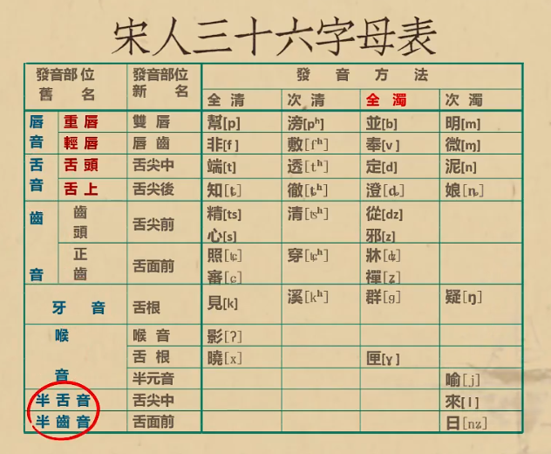
 | 全清 | 次清 | 全濁 | 次濁 | 清 | 濁 | 《注音字母音類次序》民國八年（1919年）教育部公布
牙音 | 見 | 溪 | 羣 | 疑
舌頭音 | 端 | 透 | 定 | 泥 |  |  | 聲母 | 唇音 | ㄅㄆㄇㄈ
舌上音 | 知 | 徹 | 澄 | 娘 |  |  |  | 舌尖音 | ㄉㄊㄋㄌ
重脣音 | 幫 | 滂 | 並 | 明 |  |  |  | 舌根音 | ㄍㄎㄫㄏ
輕脣音 | 非 | 敷 | 奉 | 微 |  |  |  | 舌面音 | ㄐㄑㄬㄒ
齒頭音 | 精 | 清 | 從 |  | 心 | 邪 |  | 齒音 | ㄗㄘㄙ
正齒音 | 照 | 穿 | 牀 |  | 審 | 禪 | 介母 |  | ㄧㄨㄩ
喉音 | 影 |  |  | 喻 | 曉 | 匣 | 韻母 | 單韻母 | ㄚㄛㄝ
半舌音 |  |  |  | 來 |  |  |  | 複韻母 | ㄞㄟㄠㄡ
半齒音 |  |  |  | 日 |  |  |  | 帶聲韻母 | ㄢㄣㄤㄥ
 |  |  |  |  |  |  |  | 特殊韻母 | ㄦ
註：本表按照傳統的發音部位列出三十六字母。另外請注意，三十六字母在《康熙字典》等韻圖的次序為：見溪羣疑，端透定泥，知徹澄娘，幫滂並明，非敷奉微，精清從心邪，照穿牀審禪，曉匣影喻，來日

守溫30聲母 | 「見溪羣來疑」是牙音，「端透定泥」是舌頭音，「知徹澄日」是舌上音，「不芳並明」是脣音，「精清從」是齒頭音，「審穿禪照」是正齒音，「心邪曉」是喉中音清，「匣喻影」是喉中音濁。

